IMDB
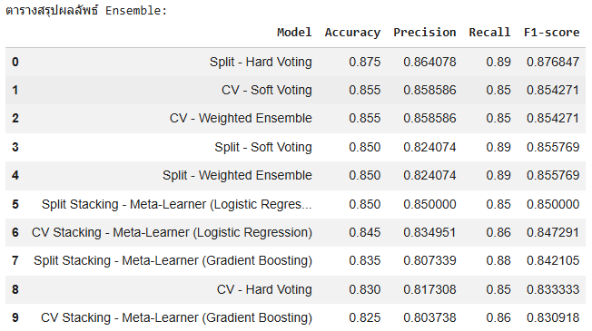
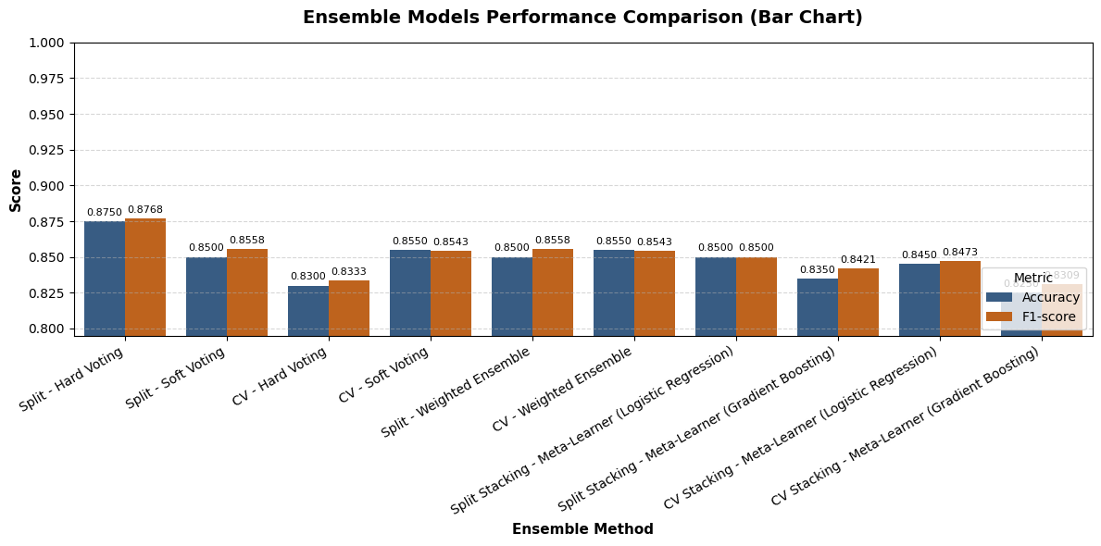
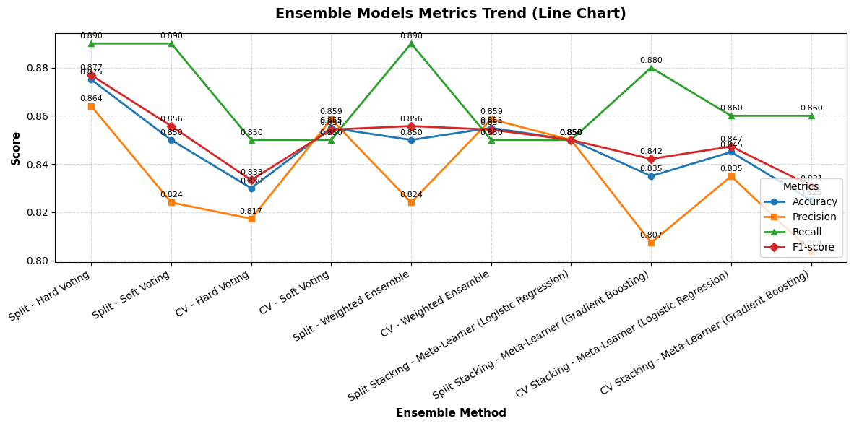
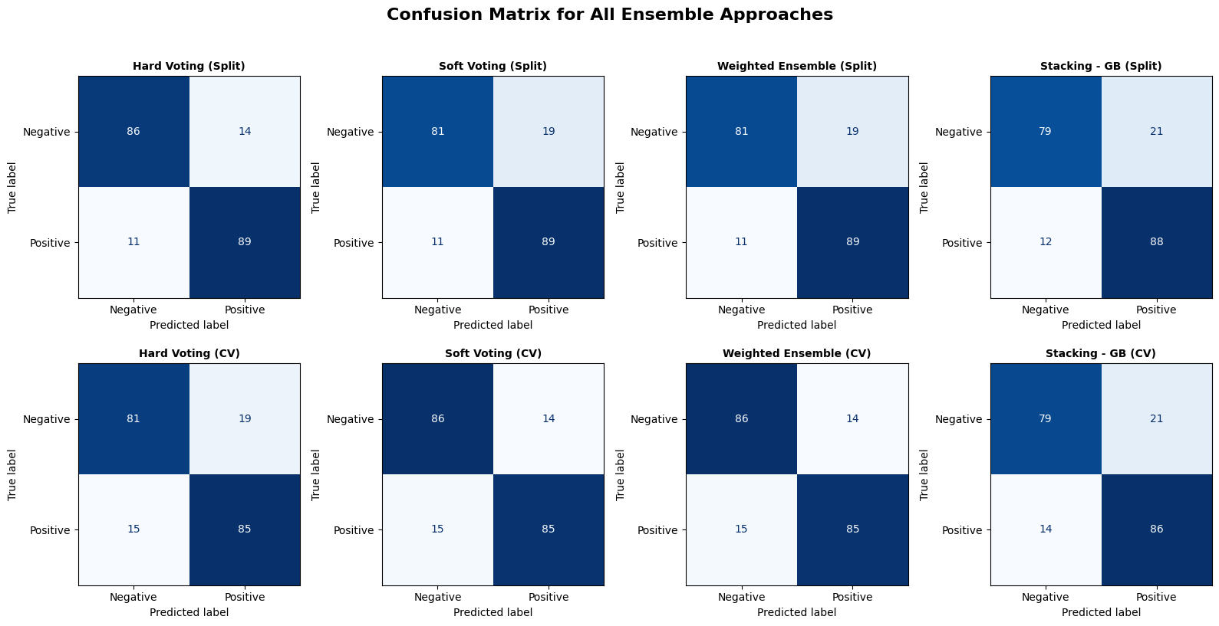
ผล Split ก่อน ensemble |  |  | ชุดข้อมูล IMDB

 |  | ตารางผลประเมิน (Split 80/20)
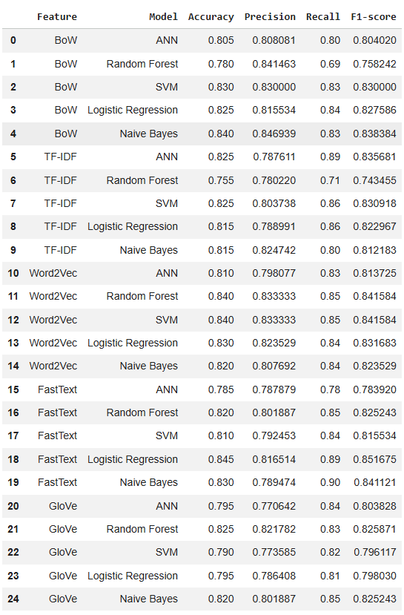

 |  | ตารางผลประเมิน (Split 80/20) เรียงตาม Accuracy (มากไปน้อย)

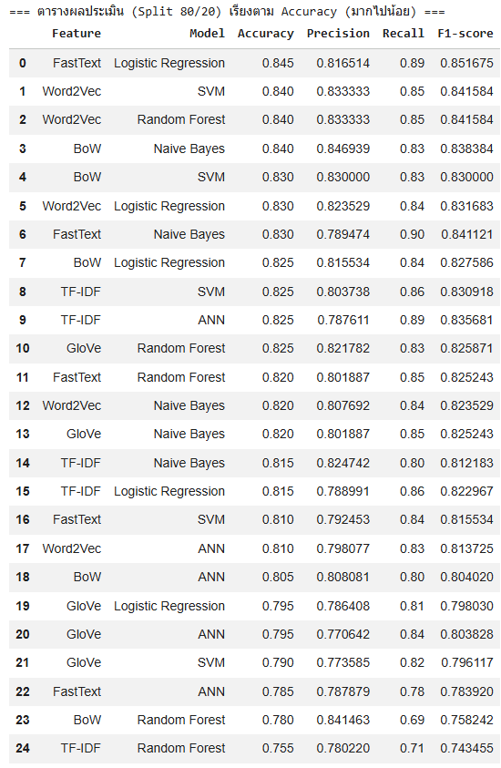

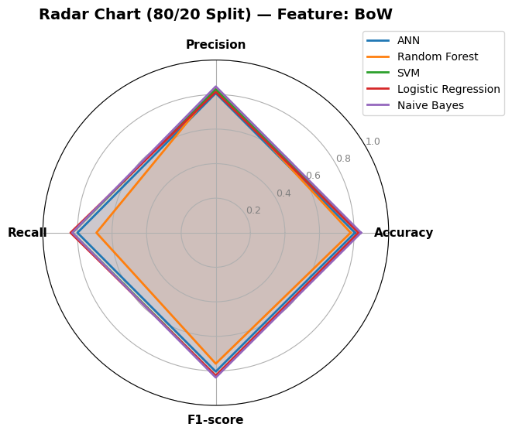
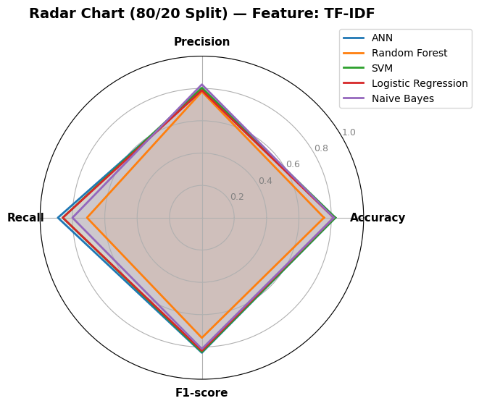
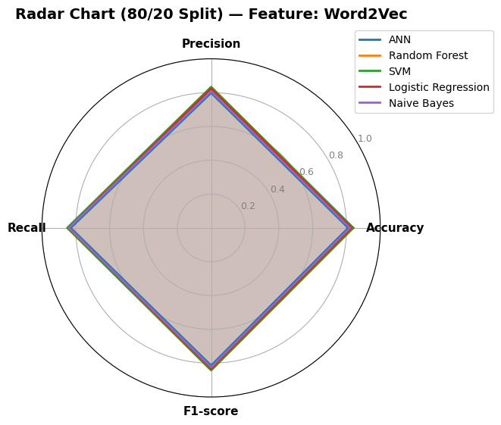
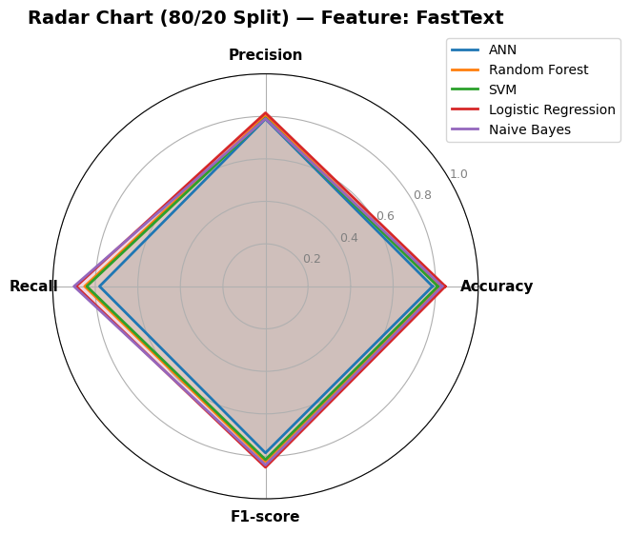
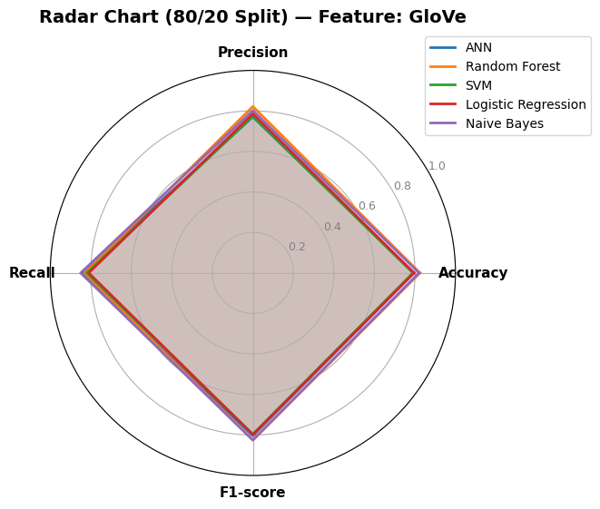

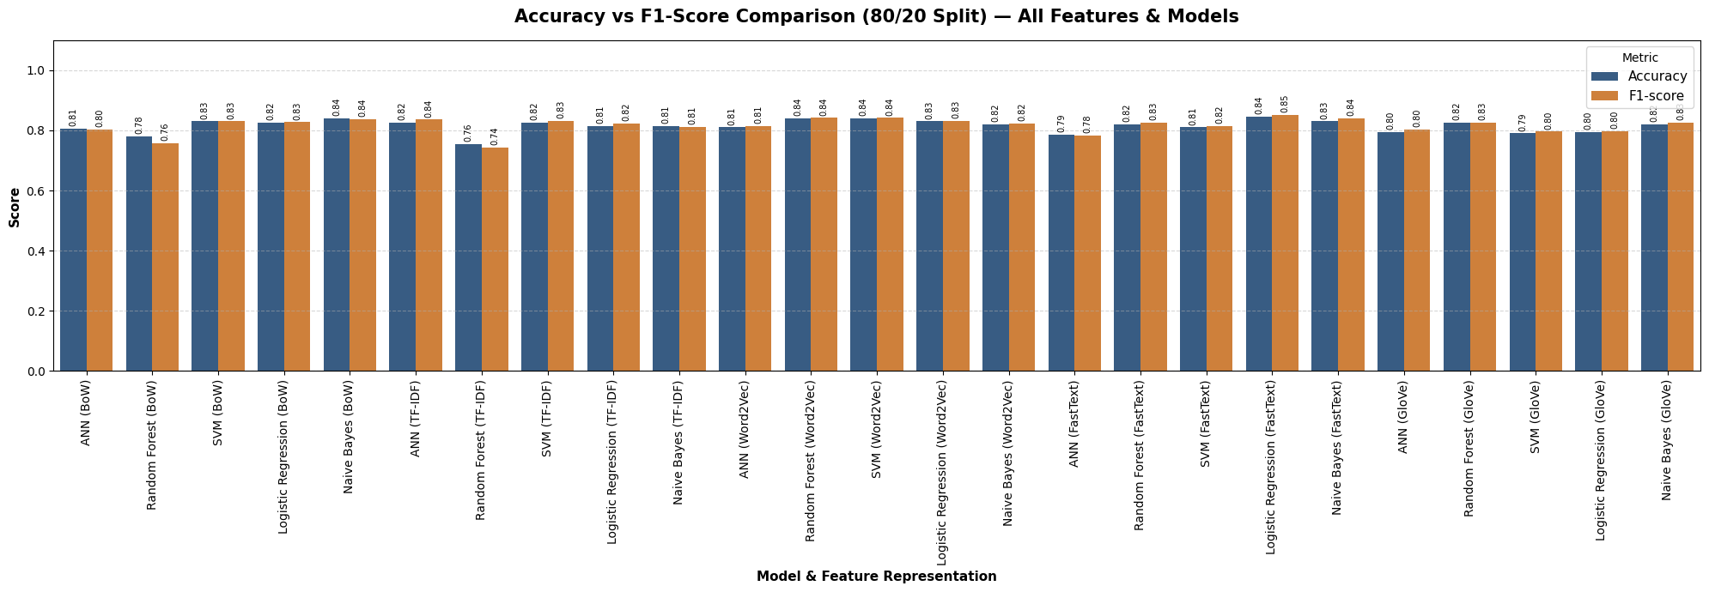

ผล Cross ก่อน ensemble

 |  | ตารางผลประเมิน (5-Fold CV)

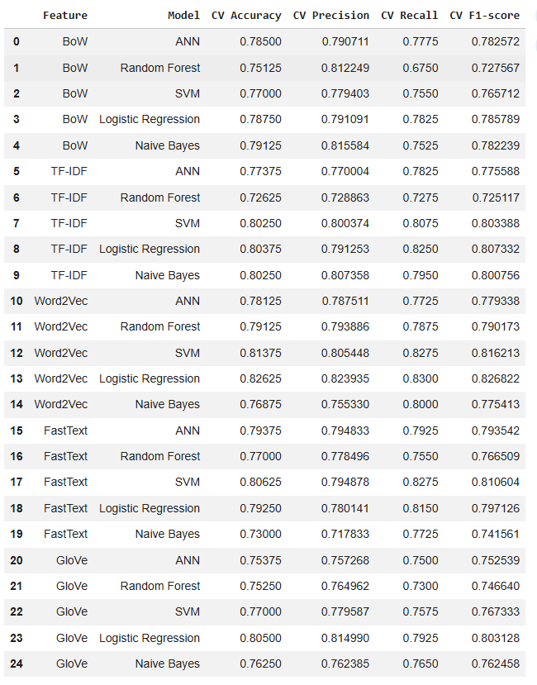

 |  | ตารางผลประเมิน (5-Fold CV) เรียงตาม CV Accuracy (มากไปน้อย)

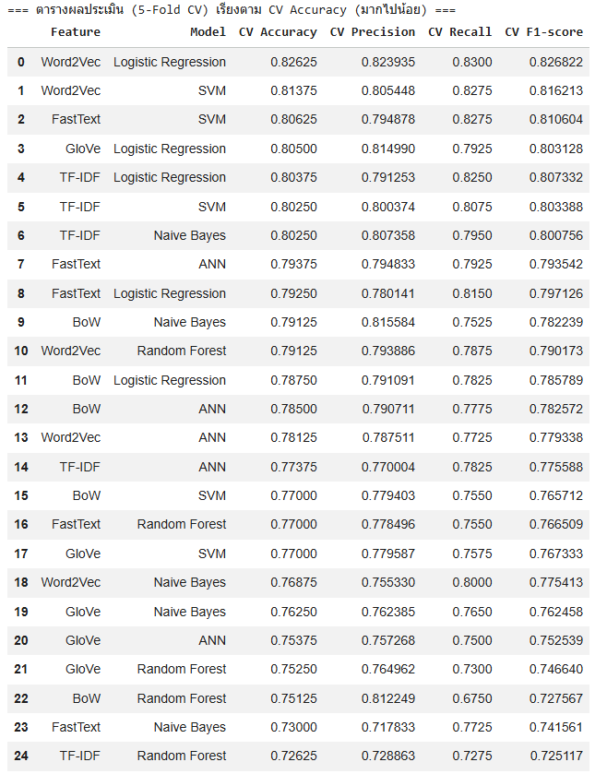

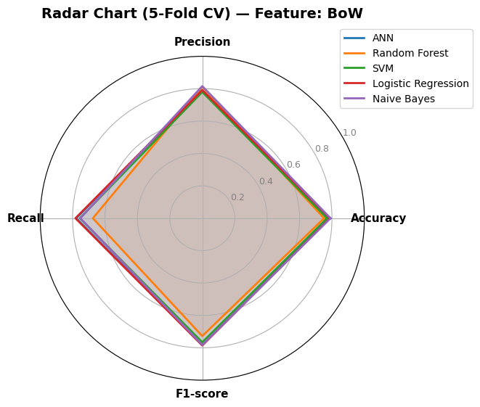
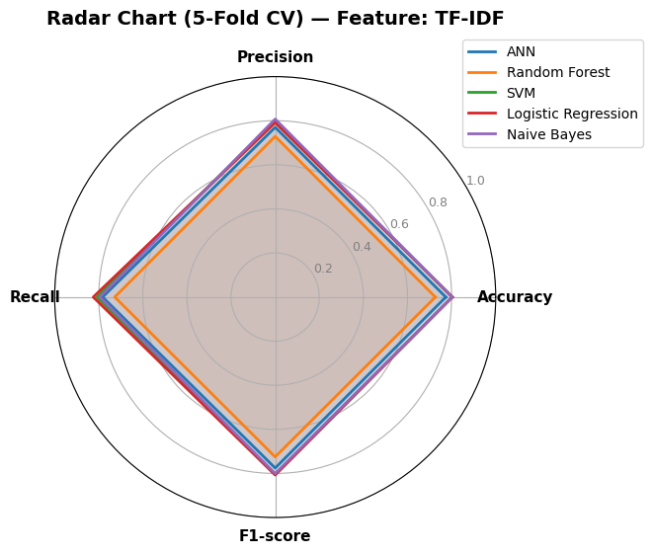
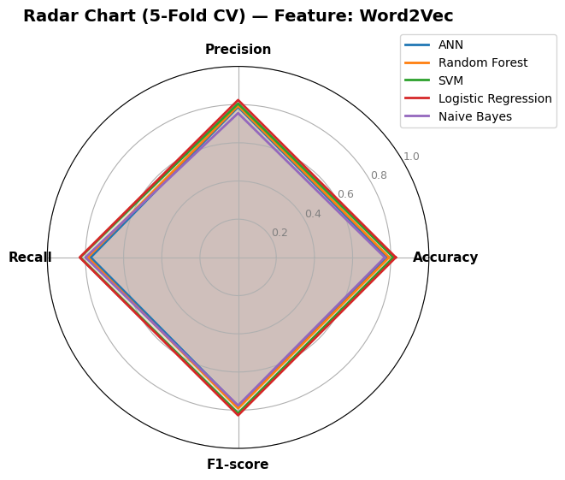
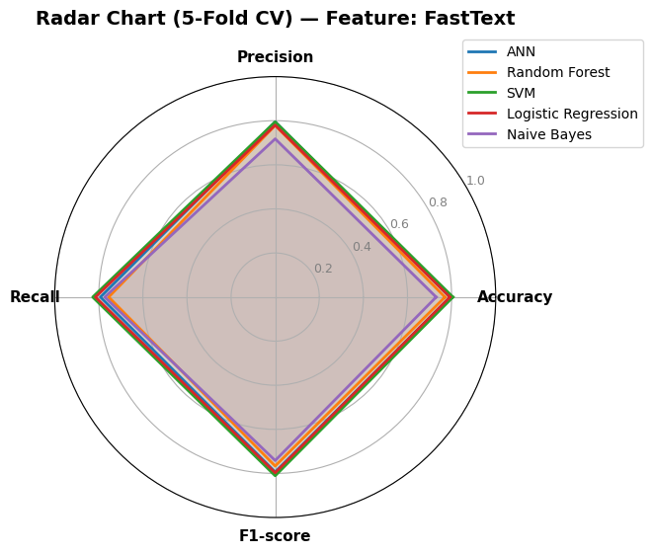


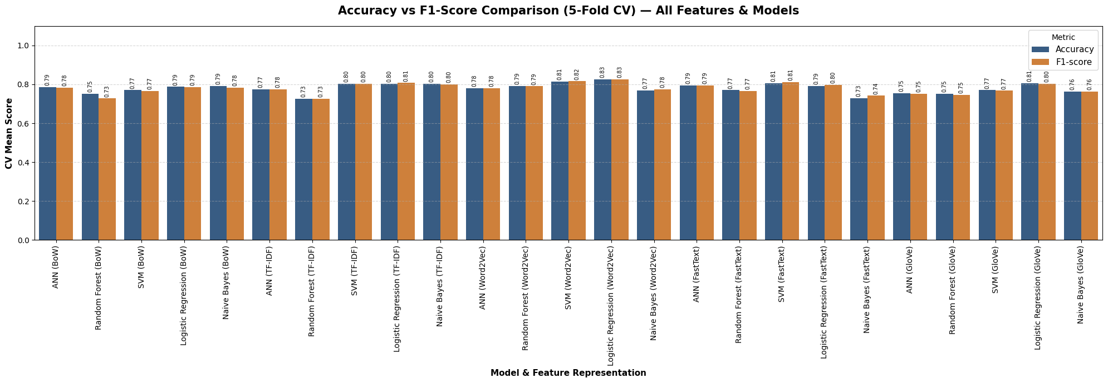

ผล ของ Split กับ Cross หลัง ensemble

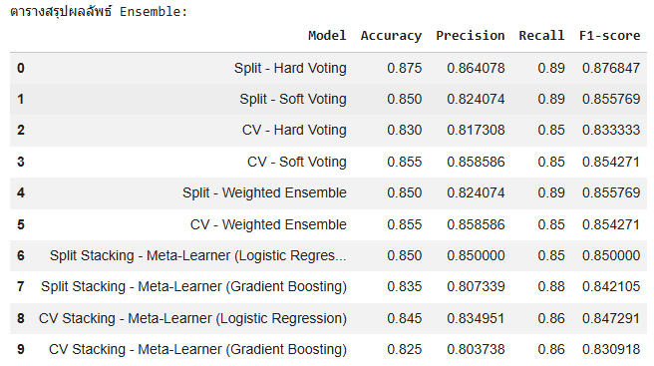
 |  |  |  | *ผลตัวเก่าก่อน ensemble | *ผลตัวเก่าก่อน ensemble
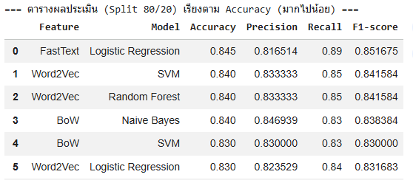
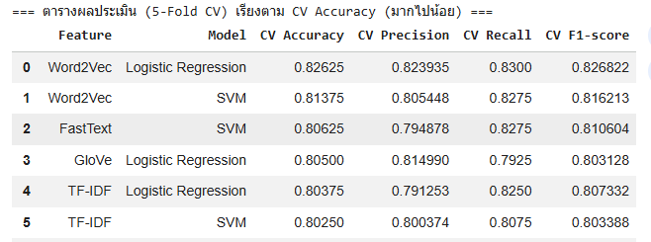

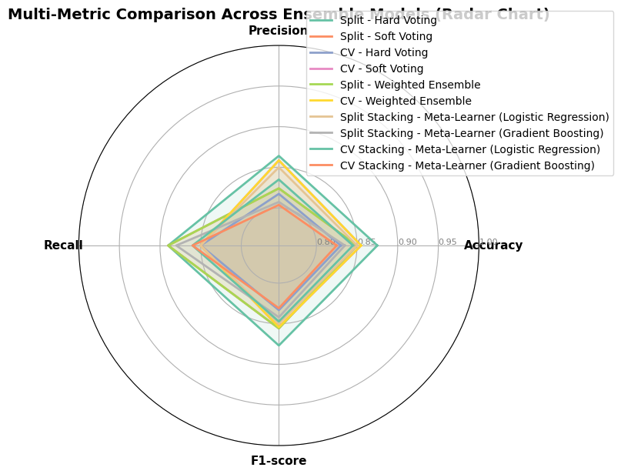

 | เรียงตาม Accuracy (มากไปน้อย)

YELP
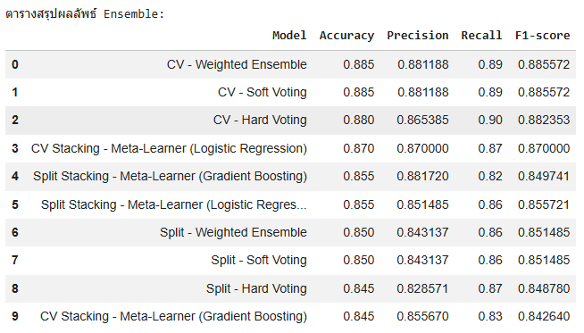
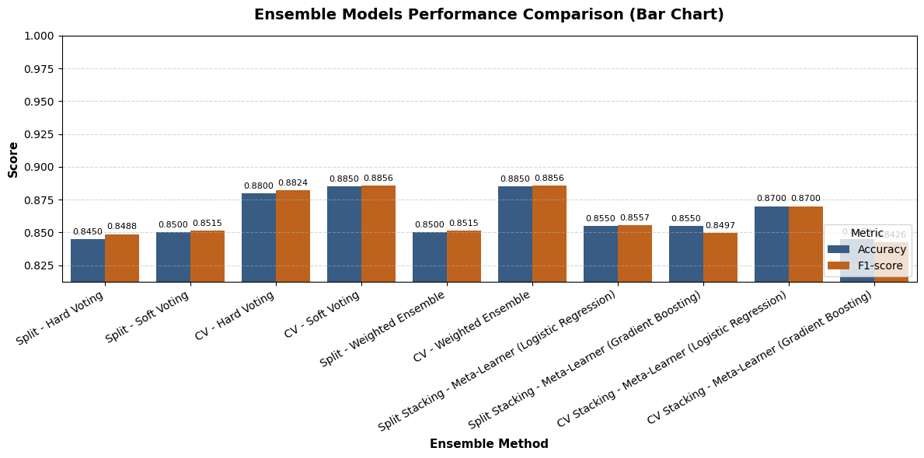
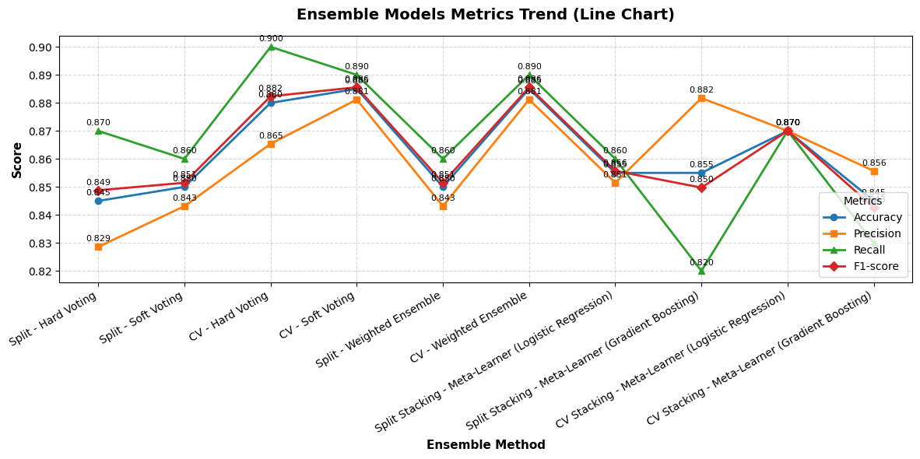
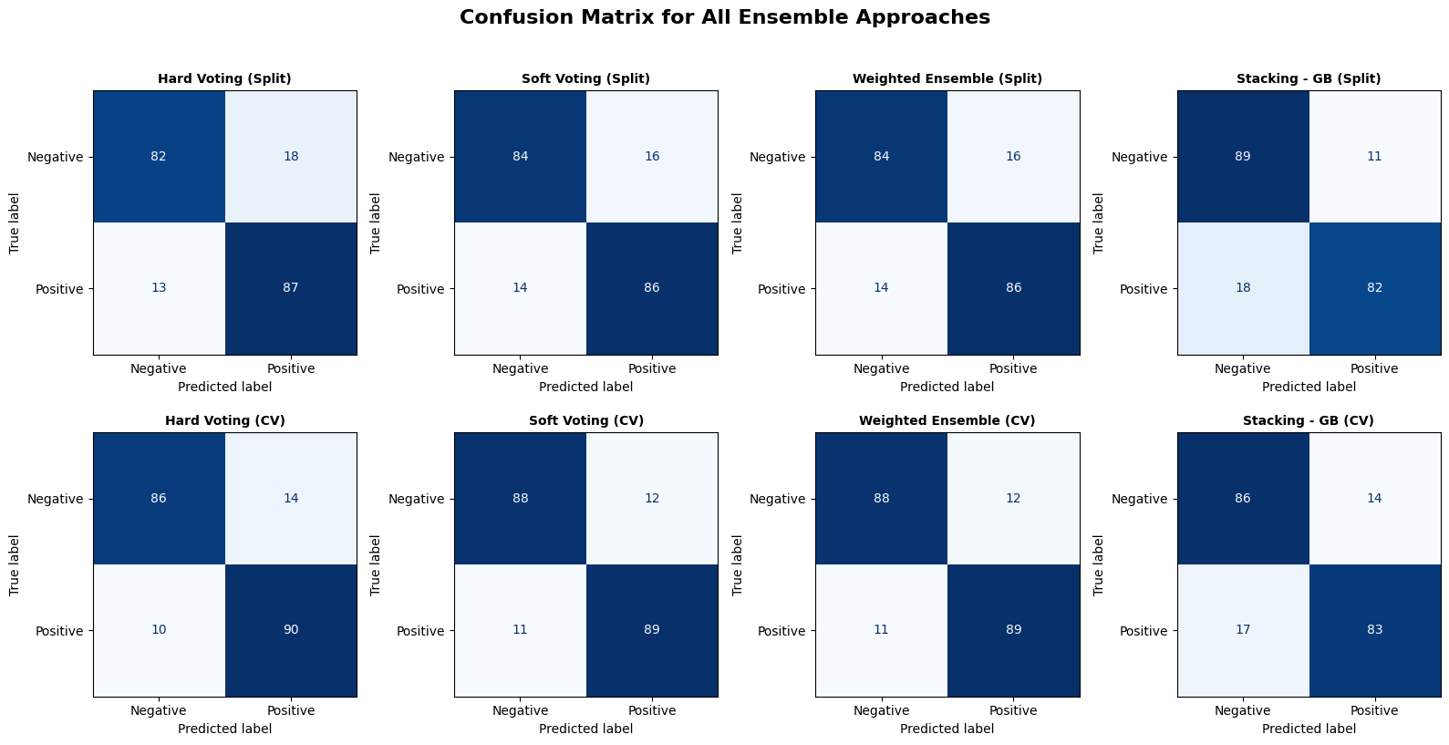
ผล Split ก่อน ensemble |  |  | ชุดข้อมูล YELP

 |  | ตารางผลประเมิน (Split 80/20)

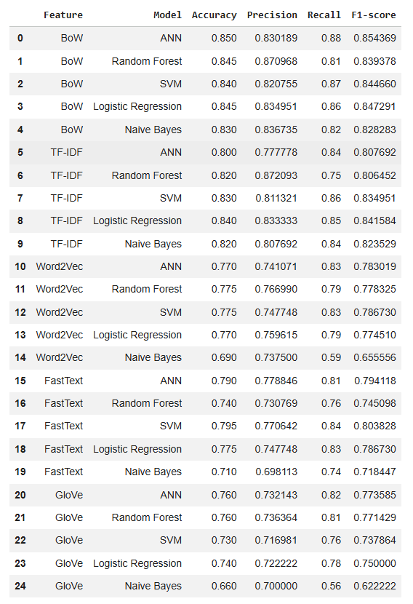

 |  | ตารางผลประเมิน (Split 80/20) เรียงตาม Accuracy (มากไปน้อย)

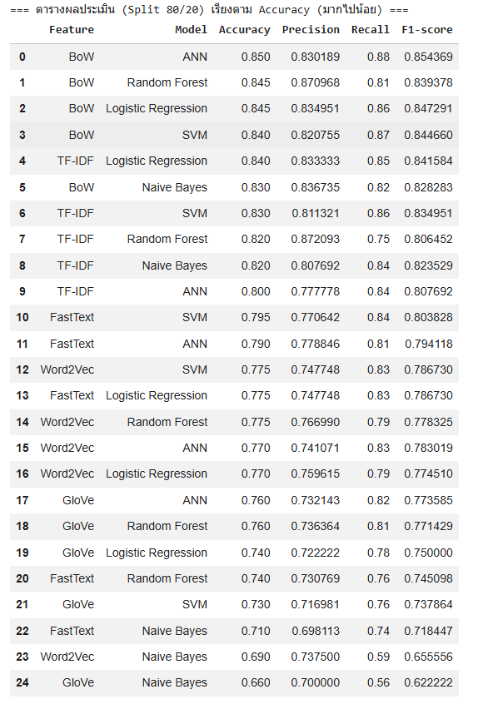

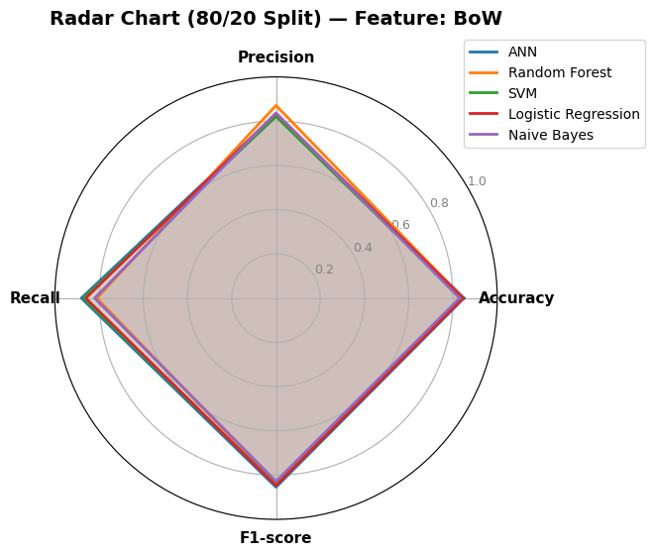
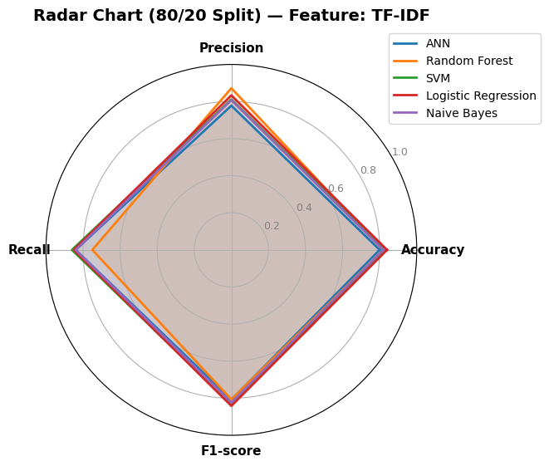
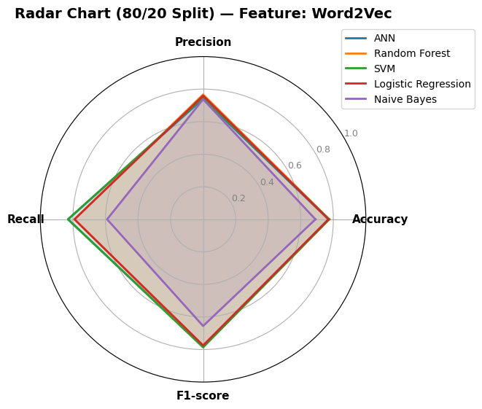

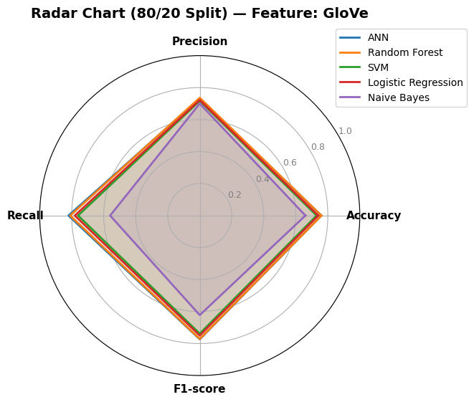

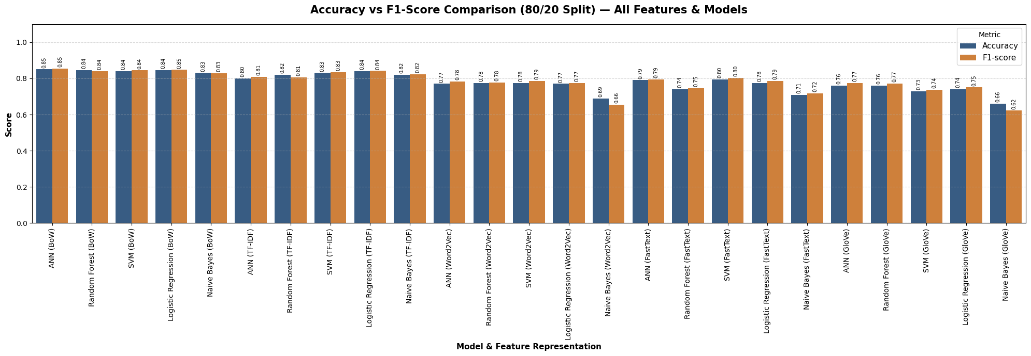

ผล Cross ก่อน ensemble

 |  | ตารางผลประเมิน (5-Fold CV)
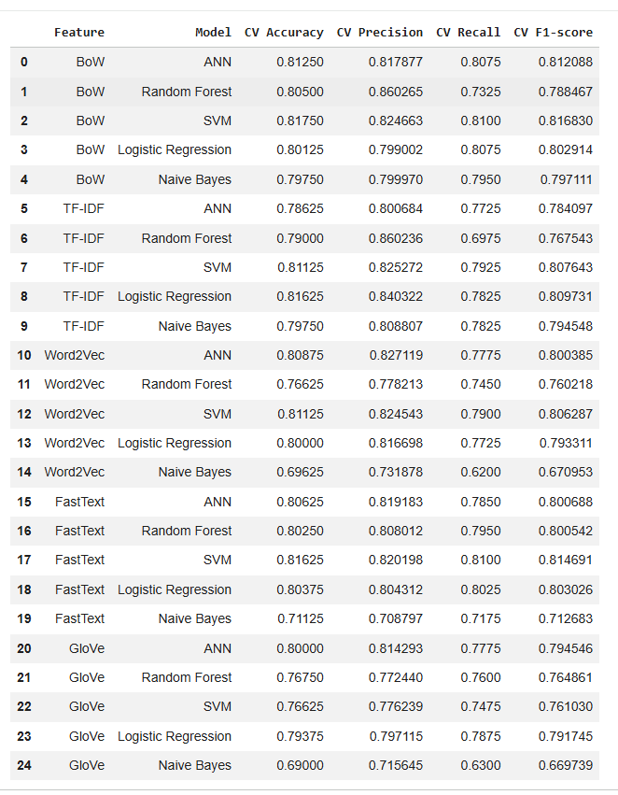

 |  | ตารางผลประเมิน (5-Fold CV) เรียงตาม CV Accuracy (มากไปน้อย)
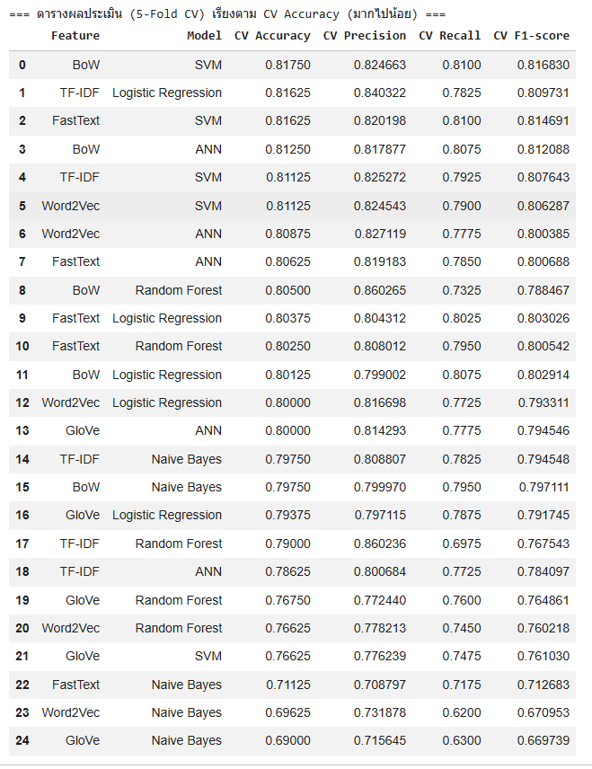

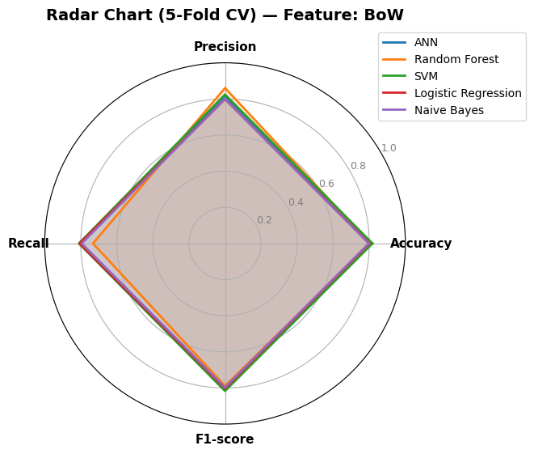
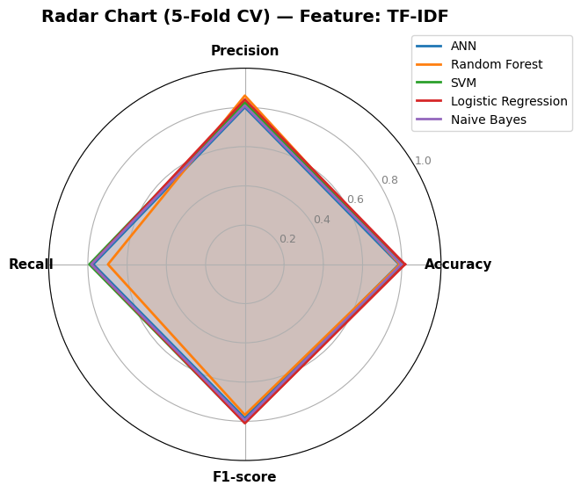
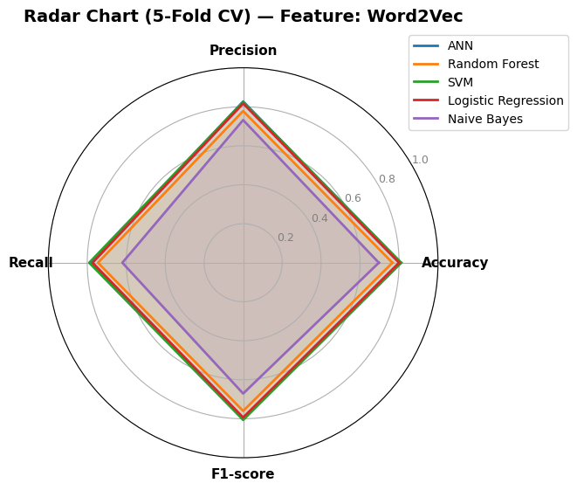



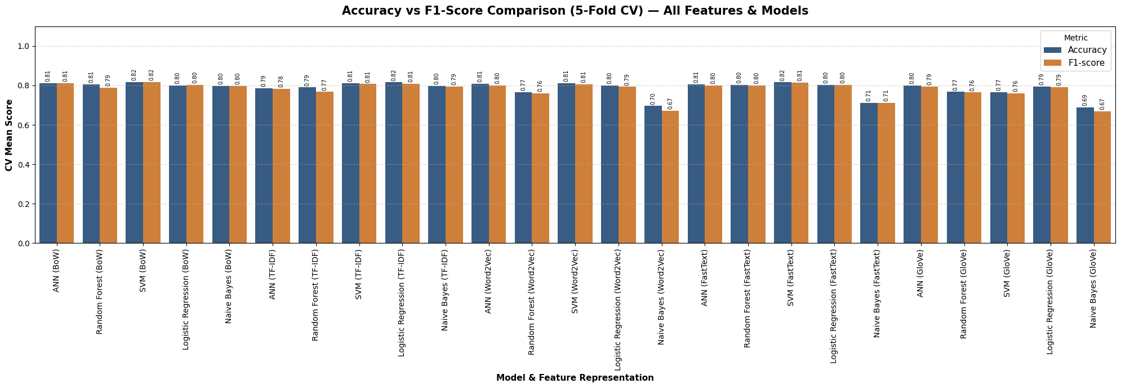

ผล ของ Split กับ Cross หลัง ensemble

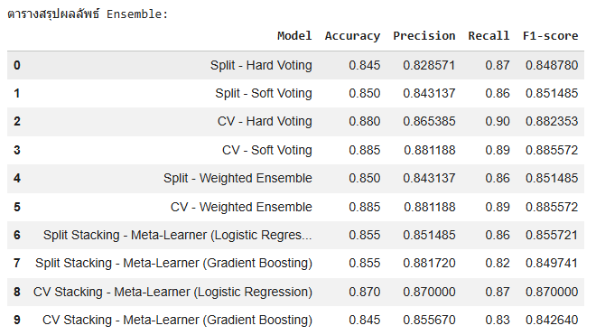
 |  |  |  | *ผลตัวเก่าก่อน ensemble | *ผลตัวเก่าก่อน ensemble

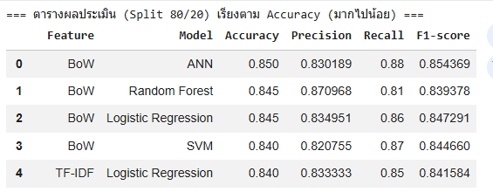
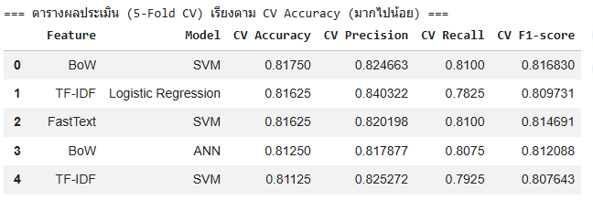

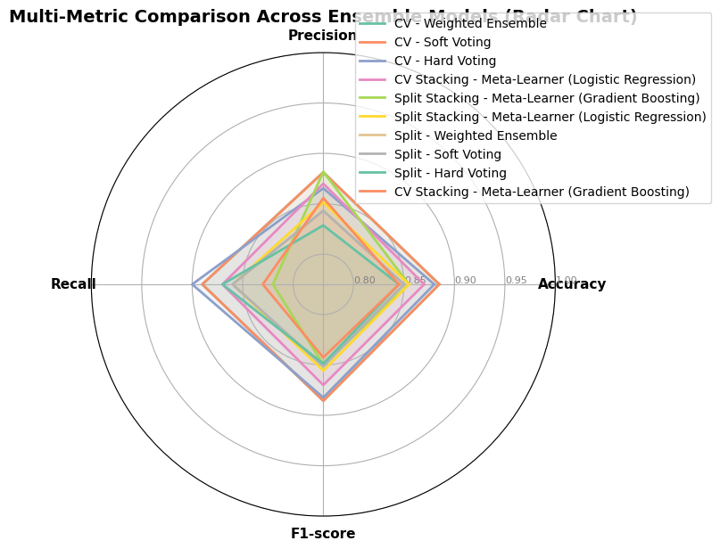

 | เรียงตาม Accuracy (มากไปน้อย)

AMAZON
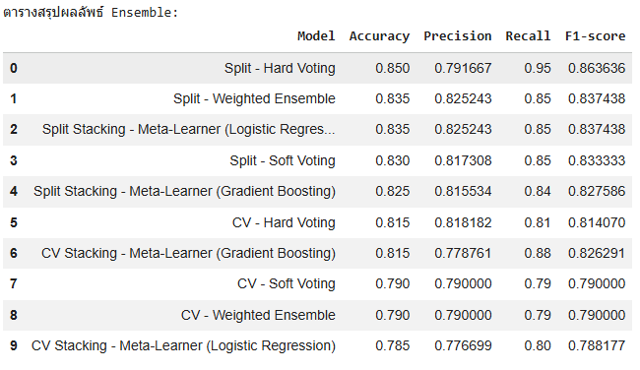
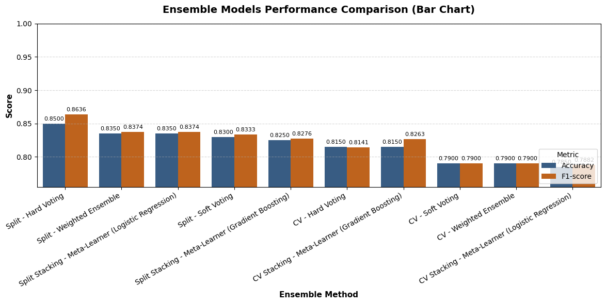
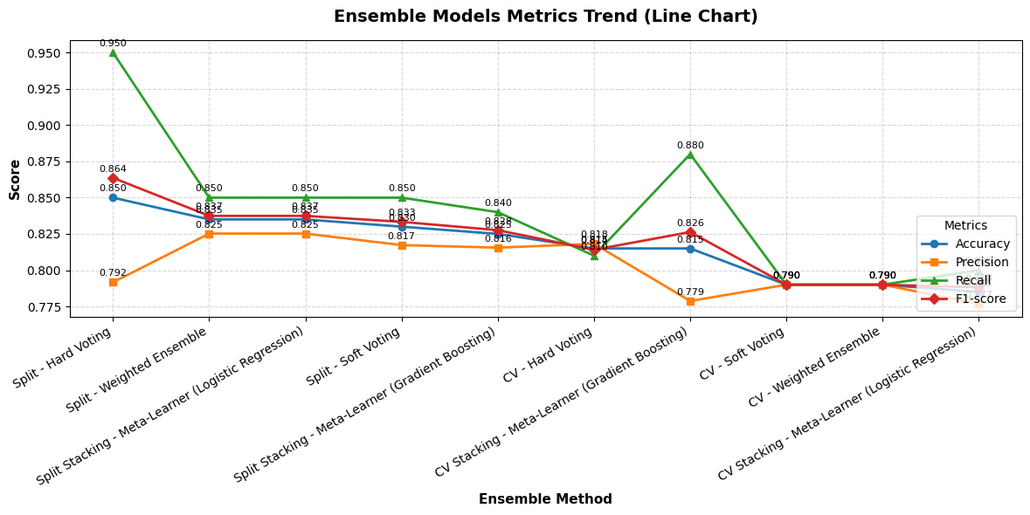
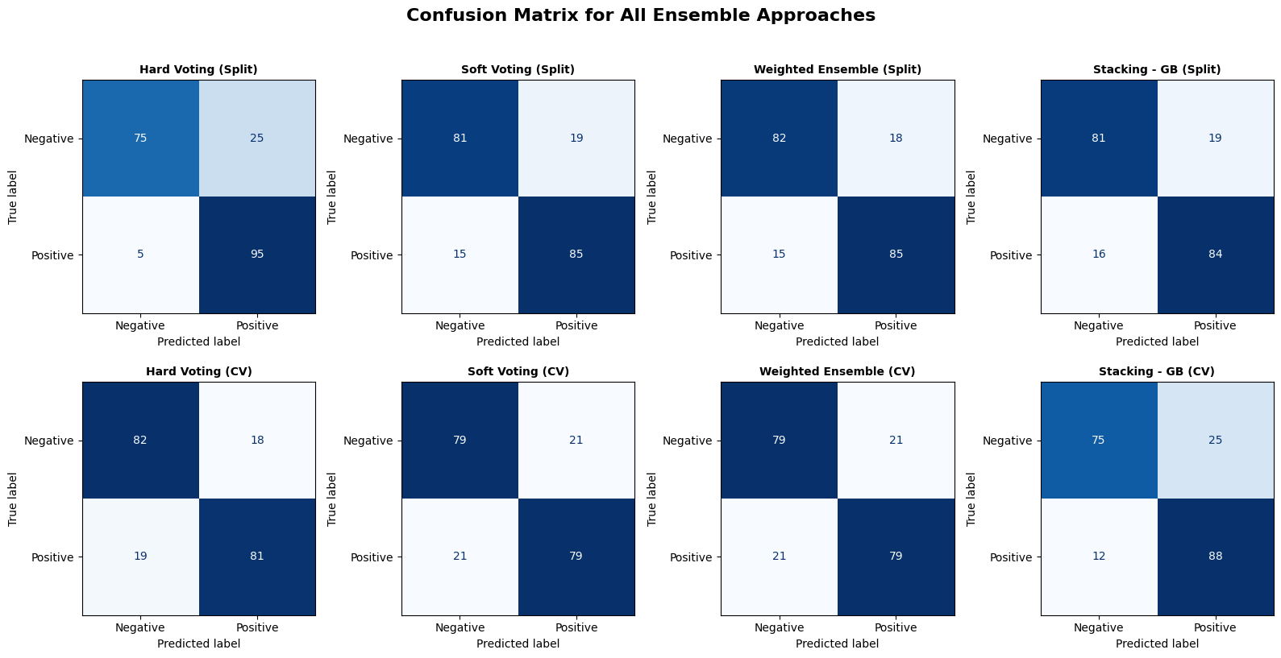
ผล Split ก่อน ensemble |  |  | ชุดข้อมูล AMAZON

 |  | ตารางผลประเมิน (Split 80/20)
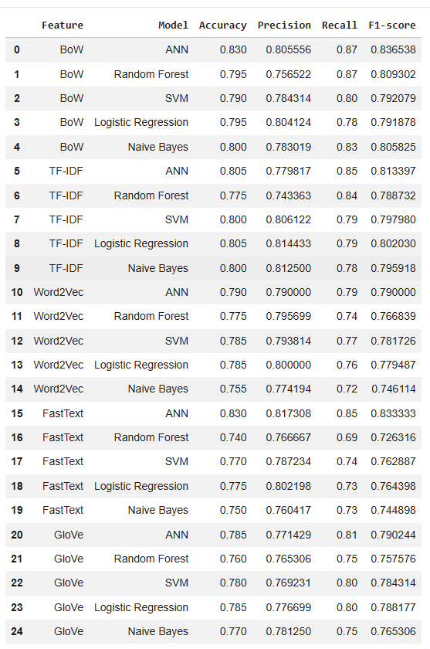

 |  | ตารางผลประเมิน (Split 80/20) เรียงตาม Accuracy (มากไปน้อย)

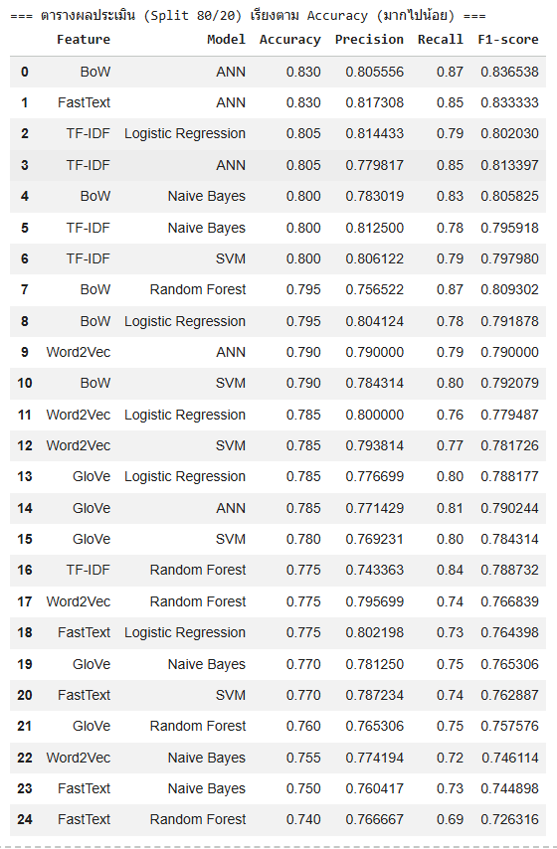









ผล Cross ก่อน ensemble

 |  | ตารางผลประเมิน (5-Fold CV)



 |  | ตารางผลประเมิน (5-Fold CV) เรียงตาม CV Accuracy (มากไปน้อย)










ผล ของ Split กับ Cross หลัง ensemble


 |  |  |  | *ผลตัวเก่าก่อน ensemble | *ผลตัวเก่าก่อน ensemble





 | เรียงตาม Accuracy (มากไปน้อย)

